상품제안서
카밀핸드크림 30ml 선스틱(SPF50+)2종+자석싸바리 | 상품코드: S46098

 |  |  |  |  |  |  | 02-713-8555 | www.synergygift.co.kr
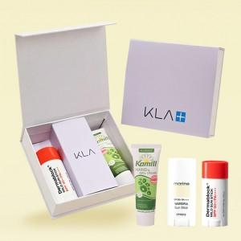

【상세/제작정보】

【인쇄/포장옵션】 | 간지+슬리브 풀컬러 / 포장지포장

【공급단가】 | 수량 | 100~ | 300~ | 500~ | 1,000~ | 3,000~
*VAT별도 | 단가 | 14,120원 | 13,780원 | 13,220원 | 12,880원 | 12,540원

【상품 URL】 | https://www.synergygift.co.kr:443/src/goods_detail.php?gdno=46098

